상품제안서
와이즈핏 모션감지 자동센서 쓰레기통 10L | 상품코드: S02054

 |  |  |  |  |  |  | 02-713-8555 | www.synergygift.co.kr
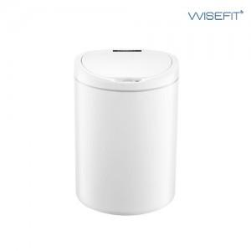 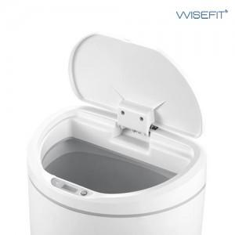 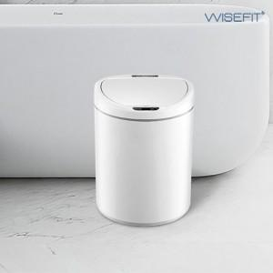

【상세/제작정보】 | 저소음 뚜껑 자동개폐, 감지거리조절 기능

【인쇄/포장옵션】 | 레이저 / 포장지포장

【공급단가】 | 수량 | 40~ | 100~ | 300~ | 500~ | 1,000~
*VAT별도 | 단가 | 22,160원 | 21,800원 | 21,270원 | 20,740원 | 20,380원

【상품 URL】 | https://www.synergygift.co.kr:443/src/goods_detail.php?gdno=16058

